MST
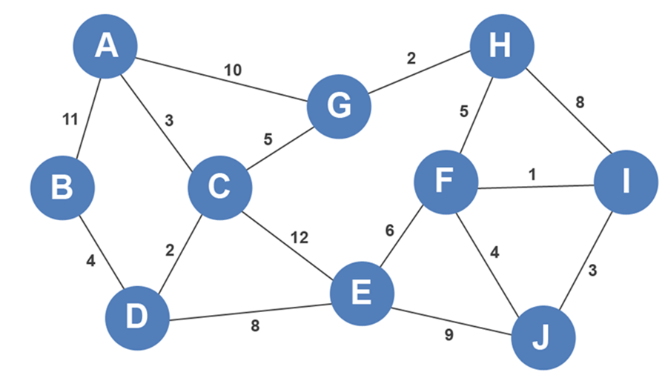
 | A | B | C | D | E | F | G | H | I | J
A | 0 | 11 | 3 | 0 | 0 | 0 | 10 | 0 | 0 | 0
B | 11 | 0 | 0 | 4 | 0 | 0 | 0 | 0 | 0 | 0
C | 3 | 0 | 0 | 2 | 12 | 0 | 5 | 0 | 0 | 0
D | 0 | 4 | 2 | 0 | 8 | 0 | 0 | 0 | 0 | 0
E | 0 | 0 | 12 | 8 | 0 | 6 | 0 | 0 | 0 | 9
F | 0 | 0 | 0 | 0 | 6 | 0 | 0 | 5 | 1 | 4
G | 10 | 0 | 5 | 0 | 0 | 0 | 0 | 2 | 0 | 0
H | 0 | 0 | 0 | 0 | 0 | 5 | 2 | 0 | 8 | 0
I | 0 | 0 | 0 | 0 | 0 | 1 | 0 | 8 | 0 | 3
J | 0 | 0 | 0 | 0 | 9 | 4 | 0 | 0 | 3 | 0

